行政事業レビューシート
 |  |  |  |  |  |  |  |  |  |  |  |  |  |  |  |  |  |  | 事業番号 |  |  |  |  |  | 0238
平成２７年度行政事業レビューシート |  |  |  |  |  |  |  |  |  |  |  |  |  |  |  |  |  | （ | 文部科学省 |  |  |  |  |  |  |  |  | ）
事業名 |  |  | 地震・津波観測監視システムの開発に必要な経費 |  |  |  |  |  |  |  | 担当部局庁 |  |  |  | 研究開発局 |  |  |  |  |  |  |  | 作成責任者
事業開始年度 |  |  | 平成１８年度 |  |  | 事業終了 （予定）年度 |  |  | 平成２７年度 |  | 担当課室 |  |  |  | 地震・防災研究課 |  |  |  |  |  |  |  | 地震・防災研究課長 森澤 敏哉
会計区分 |  |  | 一般会計 |  |  |  |  |  |  |  | 政策・施策名 |  |  |  | 政策目標9：科学技術の戦略的重点化 施策目標9-3：環境分野の研究開発の重点的推進
根拠法令 （具体的な 条項も記載） |  |  | 津波対策の推進に関する法律 （平成二十三年六月二十四日法律第七十七号） 第五条 |  |  |  |  |  |  |  | 関係する計画、通知等 |  |  |  | 新たな地震調査研究の推進について （平成24年9月6日地震調査研究推進本部）
主要政策・施策 |  |  | 科学技術・イノベーション |  |  |  |  |  |  |  | 主要経費 |  |  |  | 文教及び科学振興
事業の目的 （目指す姿を簡潔に。3行程度以内） |  |  | 今後30年以内の発生確率が極めて高く、発生した際の人的・経済的被害が甚大である南海トラフの巨大地震に備え、想定震源域に海底リアルタイムネットワークを構築し、地震発生予測モデルの精度向上を図るとともに、地震動及び津波の即時予測技術の精度向上により、気象警報（緊急地震速報等）や、自治体・民間企業の災害対策に活用され、将来の巨大地震による被害の大幅軽減に貢献する。
事業概要 （5行程度以内。別添可） |  |  | 南海トラフの巨大地震の想定震源域の一部（紀伊水道沖）におけるシステムの整備に向けた技術開発や海域調査等を実施する。南海トラフの巨大地震の想定震源域における地震・津波・ 地殻変動に関する詳細データをリアルタイムで入手。設置した高精度センサーにより得られた地殻活動のデータを用いて地震発生予測モデルの高度化に貢献する。また、海溝型巨大地震発生時に、海底に展開した観測機器が直上・直近で地震を検知することで、主要動や津波の到達前にそれらの規模などの情報発信をすることを可能とする。（補助率：定額） リアルタイムデータは気象警報への活用、自治体や民間企業との共同研究による個々の目的に合ったデータ活用等を通して、直接的に防災に貢献する。また、地震発生予測等の研究に用いられることで、研究成果を生み出し、各種講演会やイベント等での情報発信、啓発活動にも活用される。
実施方法 |  |  | 補助
予算額・ 執行額 （単位:百万円） |  |  |  |  |  |  | 24年度 |  |  | 25年度 |  |  |  | 26年度 |  |  |  |  |  | 27年度 |  |  |  | 28年度要求
 |  |  | 予算の状況 | 当初予算 |  |  | 1,280 |  |  | 818 |  |  |  | 247 |  |  |  |  |  | 562 |  |  |  | 904
 |  |  |  | 補正予算 |  |  | 231 |  |  | 640 |  |  |  | 0 |  |  |  |  |  | -
 |  |  |  | 前年度から繰越し |  |  | 0 |  |  | 231 |  |  |  | 640 |  |  |  |  |  | 504
 |  |  |  | 翌年度へ繰越し |  |  | ▲ 231 |  |  | ▲ 640 |  |  |  | ▲ 504 |  |  |  |  |  | -
 |  |  |  | 予備費等 |  |  | 0 |  |  | 0 |  |  |  | 0 |  |  |  |  |  | -
 |  |  |  | 計 |  |  | 1,280 |  |  | 1,049 |  |  |  | 383 |  |  |  |  |  | 1,066 |  |  |  | 904
 |  |  | 執行額 |  |  |  | 1,278 |  |  | 1,049 |  |  |  | 348
 |  |  | 執行率（％） |  |  |  | 100% |  |  | 100% |  |  |  | 91%
成果目標及び成果実績 （アウトカム） |  |  | 定量的な成果目標 |  |  |  | 成果指標 |  |  |  |  | 単位 |  |  | 24年度 |  |  |  | 25年度 |  |  | 26年度 |  |  | 目標最終年度
 |  |  |  |  |  |  |  |  |  |  |  |  |  |  |  |  |  |  |  |  |  |  |  |  |  | 27 | 年度
 |  |  | 地震計及び水圧計（津波計）のデータが、２種類の気象警報（緊急地震速報、津波警報）に活用されること。 |  |  |  | 活用されている気象警報の種類 |  |  |  | 成果実績 | 種類 |  |  | 1 |  |  |  | 1 |  |  | 2
 |  |  |  |  |  |  |  |  |  |  | 目標値 | 種類 |  |  | 2 |  |  |  | 2 |  |  | 2 |  |  | 2
 |  |  |  |  |  |  |  |  |  |  | 達成度 | ％ |  |  | 50 |  |  |  | 50 |  |  | 100
成果目標及び成果実績 （アウトカム） |  |  | 定量的な成果目標 |  |  |  | 成果指標 |  |  |  |  | 単位 |  |  | 24年度 |  |  |  | 25年度 |  |  | 26年度 |  |  | 目標最終年度
 |  |  |  |  |  |  |  |  |  |  |  |  |  |  |  |  |  |  |  |  |  |  |  |  |  | 27 | 年度
 |  |  | 地震計・水圧計（津波計）等を用いて、沿岸部の自治体や民間企業と４件以上（鉄道、電力各事業者、及び、２自治体を想定）の共同研究を行うこと。 |  |  |  | 共同研究協定等の締結数 |  |  |  | 成果実績 | 件 |  |  | 0 |  |  |  | 2 |  |  | 3
 |  |  |  |  |  |  |  |  |  |  | 目標値 | 件 |  |  | 0 |  |  |  | 2 |  |  | 3 |  |  | 4
 |  |  |  |  |  |  |  |  |  |  | 達成度 | ％ |  |  | - |  |  |  | 100 |  |  | 100
成果目標及び成果実績 （アウトカム） |  |  | 定量的な成果目標 |  |  |  | 成果指標 |  |  |  |  | 単位 |  |  | 24年度 |  |  |  | 25年度 |  |  | 26年度 |  |  | 目標最終年度
 |  |  |  |  |  |  |  |  |  |  |  |  |  |  |  |  |  |  |  |  |  |  |  |  |  | 27 | 年度
 |  |  | 論文、学会発表、講演会、イベント、テレビ番組を通して、平成25～27年度に、150件以上の成果を発信すること。 |  |  |  | 平成25年度以降、論文、学会発表、講演会、イベント、テレビ番組で取り上げられた回数（執筆数、発表数等） |  |  |  | 成果実績 | 件 |  |  | - |  |  |  | 118 |  |  | 157
 |  |  |  |  |  |  |  |  |  |  | 目標値 | 件 |  |  | - |  |  |  | 50 |  |  | 100 |  |  | 150
 |  |  |  |  |  |  |  |  |  |  | 達成度 | ％ |  |  | - |  |  |  | 236 |  |  | 157
成果目標及び成果実績（アウトカム）欄についてさらに記載が必要な場合はチェックの上【別紙１】に記載

活動指標及び活動実績 （アウトプット） |  |  | 活動指標 |  |  |  |  |  |  |  |  | 単位 |  |  | 24年度 |  |  |  | 25年度 |  |  | 26年度 |  |  | 27年度活動見込
 |  |  | 敷設済み基幹ケーブルの延長 |  |  |  |  |  |  |  | 活動実績 | km |  |  | - |  |  |  | 179 |  |  | 419
 |  |  |  |  |  |  |  |  |  |  | 当初見込み | km |  |  | - |  |  |  | 179 |  |  | 419 |  |  | 419
活動指標及び活動実績 （アウトプット） |  |  | 活動指標 |  |  |  |  |  |  |  |  | 単位 |  |  | 24年度 |  |  |  | 25年度 |  |  | 26年度 |  |  | 27年度活動見込
 |  |  | 設置済み観測点数 |  |  |  |  |  |  |  | 活動実績 | 点 |  |  | - |  |  |  | - |  |  | 8
 |  |  |  |  |  |  |  |  |  |  | 当初見込み | 点 |  |  | - |  |  |  | - |  |  | 14 |  |  | 31
活動指標及び活動実績 （アウトプット） |  |  | 活動指標 |  |  |  |  |  |  |  |  | 単位 |  |  | 24年度 |  |  |  | 25年度 |  |  | 26年度 |  |  | 27年度活動見込
 |  |  | 運用中の観測点数 |  |  |  |  |  |  |  | 活動実績 | 点 |  |  | - |  |  |  | 20 |  |  | 28
 |  |  |  |  |  |  |  |  |  |  | 当初見込み | 点 |  |  | 20 |  |  |  | 20 |  |  | 34 |  |  | 51
単位当たり コスト |  |  | 算出根拠 |  |  |  |  |  |  |  |  | 単位 |  |  | 24年度 |  |  |  | 25年度 |  |  | 26年度 |  |  | 27年度見込
 |  |  | 予算執行額 / ケーブルの敷設長 ※26年度は事故繰越を行ったため執行額は０ |  |  |  |  |  |  |  | 単位当たり コスト | 百万円 |  |  | - |  |  |  | 4 |  |  | - |  |  | -
 |  |  |  |  |  |  |  |  |  |  | 計算式 | 百万円/km |  |  | - |  |  |  | 785 / 179 |  |  | 0 / 240 |  |  | 504 / -
単位当たり コスト |  |  | 算出根拠 |  |  |  |  |  |  |  |  | 単位 |  |  | 24年度 |  |  |  | 25年度 |  |  | 26年度 |  |  | 27年度見込
 |  |  | 予算執行額 / 観測点の設置点数 |  |  |  |  |  |  |  | 単位当たり コスト | 百万円 |  |  | － |  |  |  | - |  |  | 8 |  |  | 6
 |  |  |  |  |  |  |  |  |  |  | 計算式 | 百万円/基 |  |  | － |  |  |  | - |  |  | 66 / 8 |  |  | 141 / 23
単位当たり コスト |  |  | 算出根拠 |  |  |  |  |  |  |  |  | 単位 |  |  | 24年度 |  |  |  | 25年度 |  |  | 26年度 |  |  | 27年度見込
 |  |  | 予算執行額 / 運用中の観測点数 |  |  |  |  |  |  |  | 単位当たり コスト | 百万円 |  |  | － |  |  |  | 13 |  |  | 10 |  |  | 8
...
点検・改善結果 | 点検結果 |  | 本事業の第Ⅰ期で整備した観測網はすでに運用を開始しており、東南海地域における地震発生メカニズムの研究や防災情報に役立てられているなど、その効果については実証済みである。
行政事業レビュー推進チームの所見
事業内容の 一部改善 |  | １．事業評価の観点：この事業は、大規模地震の想定震源域にリアルタイムで地震等を観測可能な海底ネットワークシステムを構築するために要する経費を独立行政法人へ補助する事業であり、事業成果の把握方法等の観点から検証を行った。 ２．所見：本事業は、概ね計画通りに予算執行されたものと考えられるが、平成27年度へ事業の一部を繰り越していることから、事業の進捗管理を厳格に行う事業計画を精査すべきである。また、この事業は第1期で整備した観測網が運用を開始しており、その効果については実証済みであることは認められるが、その成果が第2期の事業でどのように活用されていくのかについても、アウトカム、アウトプットに反映させていくべきであり、外部有識者による所見のとおり、本事業については単にデータの収集、集積をするレベルから次の段階（データから発生予測を行う）へつながる発見へと、成果の指標を段階別に分類することに留意しつつ、新たな事業を構築すべきである。
所見を踏まえた改善点/概算要求における反映状況
執行等改善 |  | 一部事業について繰越を行っているのは、真にやむを得ない事情によるものである。また、繰越後の事業完了時期については、繰越事由発生時点での予定から前倒しされる予定である。今後も事業の確実な進捗に努める。 また、第1期で整備した観測網については、具体的に研究や防災に活用されており、それらはアウトカムに反映している。今後は、データからさらに御指摘の研究成果等が生み出されるよう、より適切なアウトカム、アウトプットを設定し、検証して参りたい。
備考

関連する過去のレビューシートの事業番号
平成22年度 |  |  | 305 |  |  |  |  | 平成23年度 |  | 272 |  |  |  |  |  | 平成24年度 |  |  |  |  | 290
平成25年度 |  |  | 251 |  |  |  |  | 平成26年度 |  | 249
資金の流れ （資金の受け取り先が何を行っているかについて補足する）（単位：百万円） |  |  | ※平成26年度実績を記入。執行実績がない新規事業、新規要求事業については現時点で予定やイメージを記入。
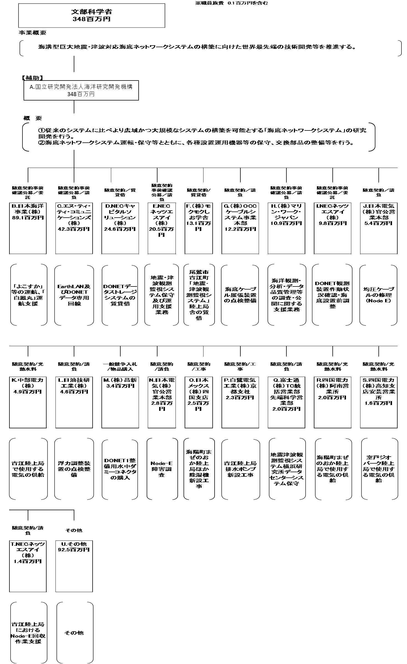
 |  |  | なお、金額は単位未満四捨五入して記載していることから、合計が一致しない場合がある。

費目・使途 （「資金の流れ」においてブロックごとに最大の金額が支出されている者について記載する。費目と使途の双方で実情が分かるように記載） |  |  | A.国立研究開発法人海洋研究開発機構 |  |  |  |  |  |  |  |  |  | E.NECネッツエスアイ（株）
 |  |  | 費 目 |  | 使 途 |  |  |  |  |  | 金 額 (百万円） |  | 費 目 |  |  |  | 使 途 |  |  |  |  |  |  |  |  | 金 額 (百万円）
 |  |  | 事業実施費 |  | 雑役務費、通信運搬費、借損料、国内旅費、消耗品費、外国旅費等 |  |  |  |  |  | 283.6 |  | 事業実施費 |  |  |  | 地震・津波観測監視システム保守及び運用支援業務 |  |  |  |  |  |  |  |  | 20.5
 |  |  | 人件費 |  | 業務担当職員、補助者、社会保険事業主負担分 |  |  |  |  |  | 53.50
 |  |  | 設備備品費 |  | 研究装置等 |  |  |  |  |  | 10.70
...

